Hoja1
Ajuntament de Salou |  | Ajuntament de Gurb
51569.17 | hores anuals | 10012.5 | hores anuals
1,313,899.22 € | PBL | 453,304.00 € | PBL
25.48 € | preu unitari IVA inclòs | 22.64 € | preu unitari IVA inclòs
21.06 € | preu unitari sense IVA | 18.71 € | preu unitari sense IVA
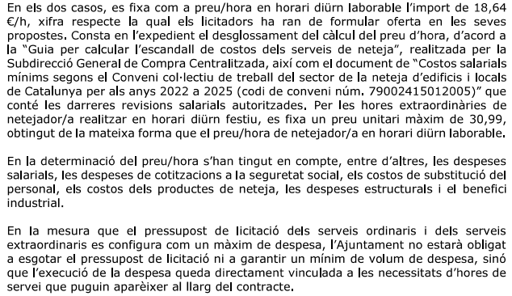
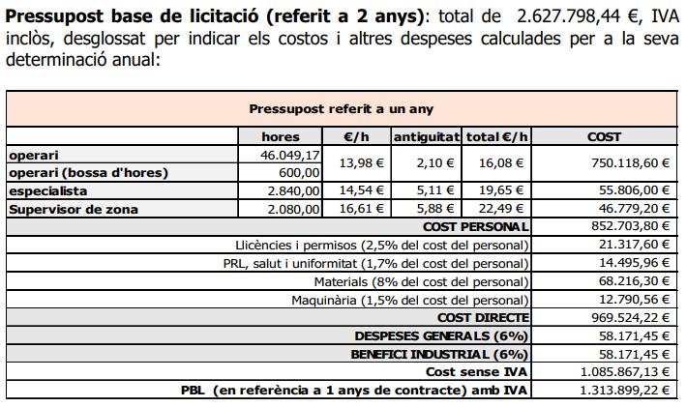

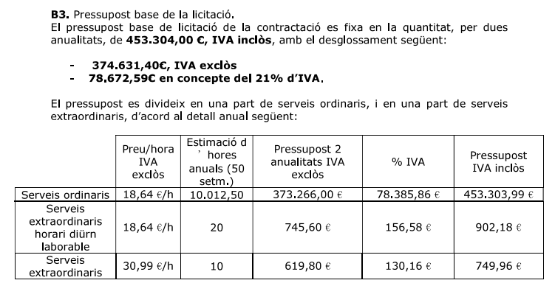

34% de Seguretat Social

